登録完了
基本設計書 |  |  |  |  | 最終編集日 | 2020-06-15
 |  |  |  |  | 最終編集者 | 大城

画面ID | 05 | 画面名 | アカウント登録完了画面



 |  |  |  | 数秒後にログイン画面に遷移することを通知している

メニュー
基本設計書 |  |  |  |  |  | 最終編集日 | 2020-06-15
 |  |  |  |  |  | 最終編集者 | 大城

画面ID | 06 | 画面名 |  | メニュー画面

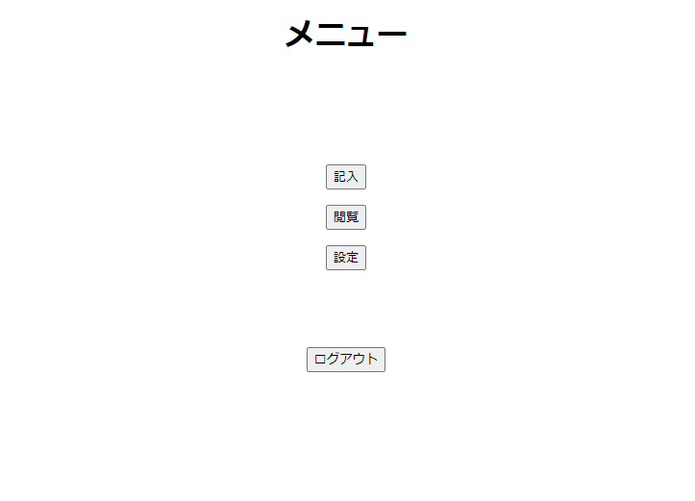

 |  |  |  |  | 入力画面に遷移する

 |  |  |  |  | 閲覧画面に遷移する

 |  |  |  |  | 設定画面に遷移する

 |  |  | ログアウト画面に遷移する

記入
基本設計書 |  |  |  |  | 最終編集日 | 2020-06-15
 |  |  |  |  | 最終編集者 | 大城

画面ID | 07 | 画面名 | 入力画面

支出ボタンを押した時の入力画面

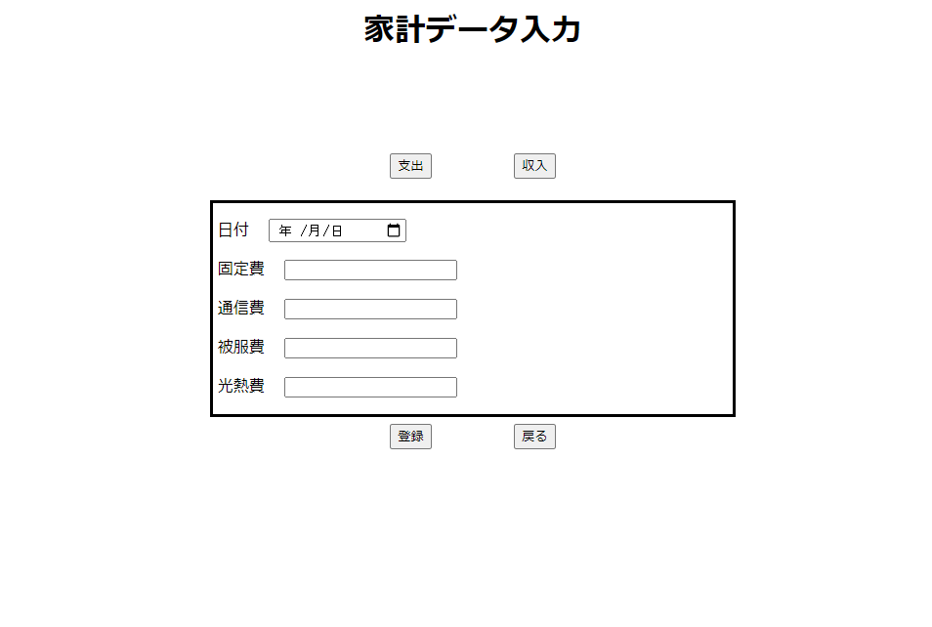

 |  |  |  | 下記の枠線で囲まれた範囲が支出ボタンを押したときの画面に変化する

 |  |  |  | 下記の枠線で囲まれた範囲が収入ボタンを押したときの画面に変化する

 |  |  |  | 日付等、家計簿に入力したいデータを記入する。

収入ボタンを押した時の入力画面
 |  |  |  | 日付等、家計簿に入力したいデータを記入する。
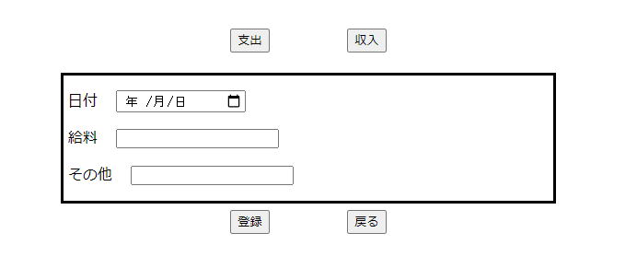

 |  |  |  | メニュー画面に遷移する。

 |  |  |  | 登録確認画面に遷移する。

